Base de données
Description du sondage fictif
Des étudiants du Cégep de Shawinigan ont été interrogés dans un court questionnaire où on leur demande:
- leur sexe:
- Féminin (F)
- Masculin (M)
- Autre (A)
- leur degré de motivation face à leurs études en cours
- leur moyenne au secondaire
- le nombre d'années de scolarité complétées et réussies par un des 2 parents (celui qui a le niveau de scolarité le plus élevé)
- Le revenu annuel des 2 parents ensemble (ou du tuteur ou du parent monoparental)
- Le nombre de personne qui habitent dans leur résidence principale
- S'ilS possèdent une voiture (oui ou non)
Sexe | Degré de motivation | Moyenne au secondaire | Nb d'années de scolarité des parents | Revenu annuel des parents | Nombre de personnes dans la famille | Possède une voiture?
Féminin | Élevé | 85 | 16 | 63600 | 4 | non
Féminin | Moyen | 72 | 15 | 51800 | 4 | oui
Féminin | Faible | 60.2 | 17 | 86700 | 4 | oui
Masculin | Faible | 71 | 14 | 46500 | 4 | oui
Féminin | Faible | 64 | 11 | 22300 | 9 | non
Masculin | Faible | 82 | 18 | 70400 | 4 | non
Autre | Moyen | 69 | 14 | 37100 | 4 | non
Féminin | Moyen | 80 | 11 | 16900 | 4 | non
Féminin | Élevé | 92 | 17 | 67200 | 4 | oui
Féminin | Élevé | 90 | 16 | 56400 | 5 | oui
Masculin | Moyen | 75 | 12 | 41800 | 4 | non
Féminin | Élevé | 83 | 18 | 77500 | 4 | non
Féminin | Élevé | 78 | 13 | 27700 | 4 | oui
Masculin | Faible | 68 | 11 | 51200 | 4 | non
Féminin | Moyen | 86 | 19 | 81300 | 4 | non
/65
Masculin | Faible | 75 | 15 | 67800 | 5 | oui
Féminin | Élevé | 79 | 12 | 27500 | 5 | oui
Masculin | Faible | 83 | 16 | 70100 | 3 | oui
Féminin | Élevé | 94 | 15 | 34700 | 5 | oui
Féminin | Moyen | 84 | 11 | 41600 | 5 | oui
Féminin | Moyen | 81 | 15 | 32200 | 5 | oui | min | 10544
Masculin | Élevé | 65 | 17 | 80200 | 2 | oui | max | 175000
Masculin | Élevé | 69 | 15 | 10544 | 3 | non |  | 164456
Masculin | Faible | 76 | 12 | 59400 | 6 | non
Féminin | Élevé | 71 | 17 | 86600 | 5 | non
Masculin | Faible | 62 | 14 | 48100 | 5 | oui
Féminin | Élevé | 73 | 14 | 54700 | 5 | oui
Masculin | Moyen | 82 | 16 | 63900 | 5 | oui
Féminin | Élevé | 78 | 17 | 77100 | 7 | oui
Masculin | Faible | 65 | 13 | 58500 | 4 | oui
Féminin | Élevé | 93 | 19 | 75400 | 3 | oui
Féminin | Moyen | 85 | 15 | 22200 | 5 | non
Masculin | Faible | 61 | 19 | 57500 | 1 | oui
Féminin | Élevé | 83 | 16 | 28600 | 2 | non
Féminin | Moyen | 82 | 18 | 31300 | 5 | oui
Masculin | Moyen | 66 | 13 | 48700 | 9 | non
Féminin | Élevé | 77 | 17 | 92900 | 4 | oui
Féminin | Faible | 67 | 19 | 86000 | 7 | oui
Féminin | Élevé | 89 | 12 | 43600 | 2 | oui
Féminin | Moyen | 74 | 13 | 51400 | 3 | oui
Masculin | Faible | 71 | 15 | 53500 | 4 | oui
Féminin | Élevé | 79 | 16 | 28600 | 5 | non
Masculin | Moyen | 81 | 15 | 71000 | 3 | oui
Masculin | Faible | 69.4 | 13 | 44000 | 5 | oui
Féminin | Moyen | 83 | 17 | 82000.1 | 4 | non
Féminin | Moyen | 78 | 17 | 88500 | 4 | non
Féminin | Moyen | 74 | 17 | 111000 | 4 | non
Masculin | Faible | 60 | 12 | 84000 | 4 | oui
Masculin | Élevé | 90 | 14 | 95000 | 3 | oui
Masculin | Élevé | 92 | 16 | 53000 | 4 | oui
Féminin | Moyen | 69 | 16 | 141064 | 6 | oui
Masculin | Faible | 82 | 14 | 84815 | 3 | oui
Féminin | Élevé | 83 | 16 | 92207 | 4 | oui
Féminin | Moyen | 72 | 12 | 80682 | 5 | oui
Féminin | Faible | 86.5 | 11 | 83816 | 5 | oui
Féminin | Moyen | 71 | 12 | 57616 | 3 | oui
Masculin | Moyen | 90 | 14 | 98914 | 4 | oui
Masculin | Moyen | 94 | 17 | 64933 | 7 | non
Féminin | Faible | 70 | 18 | 106570 | 4 | non
Masculin | Élevé | 84 | 13 | 99661 | 4 | oui
Masculin | Élevé | 62 | 15 | 82087 | 1 | oui
Masculin | Moyen | 70 | 12 | 18118 | 5 | oui
Féminin | Moyen | 85 | 18 | 115569 | 4 | oui
Masculin | Moyen | 68 | 15 | 101427 | 4 | oui
Féminin | Faible | 62 | 12 | 22316 | 5 | oui
Féminin | Élevé | 90 | 12 | 128076 | 4 | oui
Masculin | Faible | 95 | 13 | 93921 | 4 | non
Féminin | Élevé | 82 | 11 | 35386 | 4 | oui
Masculin | Faible | 96 | 13 | 138911 | 3 | oui
Féminin | Élevé | 72 | 11 | 34233 | 8 | non
Masculin | Moyen | 84 | 15 | 84599 | 4 | oui
Masculin | Élevé | 83 | 14 | 78265 | 4 | oui
Masculin | Faible | 61 | 18 | 146417 | 3 | oui
Féminin | Élevé | 78 | 19 | 63740 | 4 | oui
Féminin | Moyen | 64 | 12 | 137798 | 5 | oui
Féminin | Faible | 75 | 11 | 60662 | 5 | oui
Féminin | Élevé | 90 | 12 | 106528 | 5 | non
Féminin | Faible | 66 | 18 | 175000 | 3 | oui
Autre | Moyen | 84 | 16 | 114560 | 8 | oui
Masculin | Moyen | 82 | 11 | 84530 | 6 | oui
Féminin | Moyen | 99 | 19 | 108649 | 5 | oui
Masculin | Faible | 64 | 18 | 149231 | 4 | oui
Masculin | Élevé | 70 | 12 | 100100 | 3 | non
Masculin | Élevé | 85 | 15 | 111420 | 4 | oui
Féminin | Élevé | 69 | 15 | 63933 | 9 | non
Masculin | Faible | 70 | 13 | 29561 | 5 | oui
Féminin | Élevé | 92 | 13 | 41950 | 3 | oui
Masculin | Moyen | 70 | 19 | 25474 | 2 | oui
Féminin | Élevé | 61 | 12 | 17590 | 5 | oui
Féminin | Faible | 71 | 17 | 40116 | 4 | non
Féminin | Élevé | 69 | 14 | 93359 | 5 | oui
Masculin | Moyen | 70 | 12 | 104492 | 4 | oui
Féminin | Faible | 78 | 19 | 144307 | 5 | oui
Masculin | Élevé | 94 | 17 | 65372 | 6 | oui
Féminin | Moyen | 71 | 17 | 35801 | 2 | oui
Masculin | Moyen | 81 | 18 | 106196 | 3 | non
Féminin | Élevé | 71 | 14 | 96794 | 4 | oui
Masculin | Faible | 80 | 16 | 53911 | 4 | oui
Féminin | Élevé | 68 | 12 | 49005 | 3 | oui
Masculin | Moyen | 78 | 17 | 83982 | 4 | oui
Masculin | Élevé | 62 | 18 | 46525 | 5 | oui
Masculin | Faible | 97 | 12 | 56216 | 3 | non
Masculin | Élevé | 74 | 17 | 136747 | 4 | oui
Masculin | Moyen | 69 | 15 | 124623 | 5 | oui
Féminin | Élevé | 80 | 12 | 106217 | 4 | oui
Féminin | Faible | 80 | 12 | 134145 | 4 | non
Féminin | Élevé | 63 | 15 | 97324 | 3 | non
Masculin | Moyen | 72.3 | 17 | 35689 | 5 | non
Masculin | Faible | 98 | 17 | 120195 | 5 | oui
Masculin | Élevé | 66 | 12 | 24315 | 5 | oui
Féminin | Moyen | 72 | 12 | 55897 | 4 | oui

Question 4
4 points
À l'aide de l'ogive (polygone de fréquences cumulées) ci-dessous, répondez aux questions qui suivent. La variable est le débit d'eau en m³/s pour 46417 échantillons.

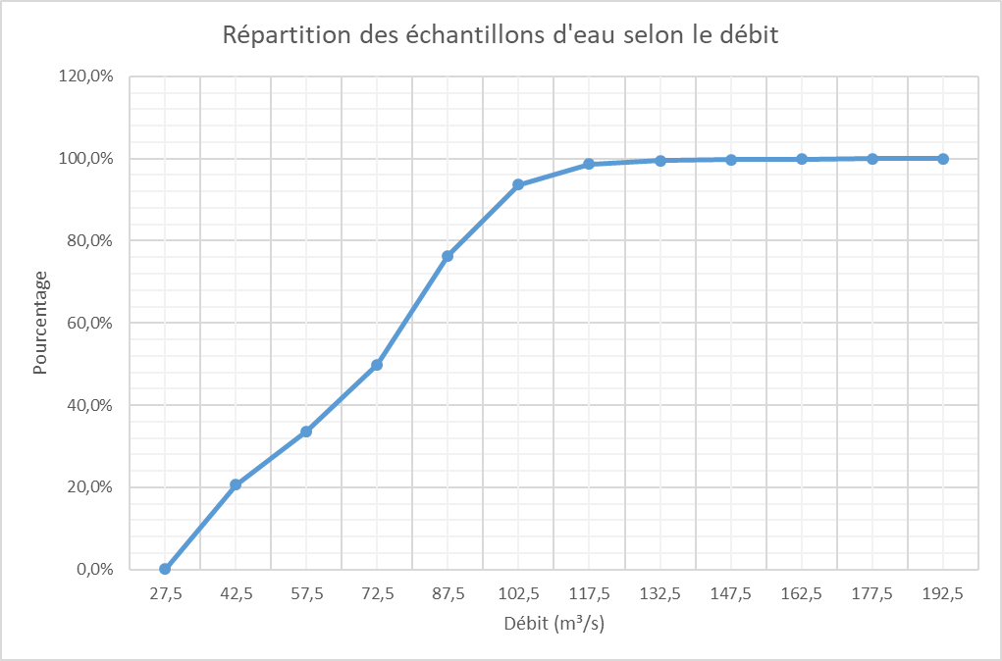

 | Estimez combien d'échantillons
 | 1. ont un débit de moins de 72,5 m³/s

 | 2. ont un débit de plus de 95 m³/s

 | 3. ont un débit entre 50 et 80 m³/s

 | 4. Quelle valeur délimite les 40% des plus faibles débits?

